LLAF
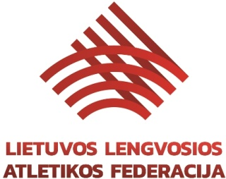

LIETUVOS LAF TAURĖS ATVIROS VARŽYBOS

LIETUVOS LAF SPORTO KLUBŲ KOMANDINĖS VARŽYBOS

LIETUVOS UNIVERSITETŲ STUDENTŲ ČEMPIONATAS

2021 m. gegužės 28-29 d.

Palanga

Varžybų vyriausioji teisėja | Audronė | GAVELYTĖ
 |  |  | /Nacionalinė kategorija/

Varžybų vyriausiasis sekretorius | Alfonsas | BULIUOLIS
 |  |  | /Tarptautinė kategorija/

Varžybų techninis delegatas | Edmundas | NORVILAS
 |  |  | /Nacionalinė kategorija/

